상품제안서
유즈비 크리미 UVC LED 휴대용 칫솔살균기 | 상품코드: S39292

 |  |  |  |  |  |  | 02-713-8555 | www.synergygift.co.kr
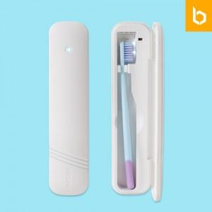

【상세/제작정보】

【인쇄/포장옵션】 | 레이저, 풀칼라 / 포장지포장

【공급단가】 | 수량 | 30~ | 100~ | 500~ | 1,000~ | 3,000~
*VAT별도 | 단가 | 10,800원 | 10,300원 | 9,550원 | 9,400원 | 9,250원

【상품 URL】 | https://www.synergygift.co.kr:443/src/goods_detail.php?gdno=39292

